00 原本証明
原本証明書

定型で２つを記載しておりますが、その他に原本証明が必要な書類があれば、適宜追加してください。
 | 本整備申請書に添付する以下書類の「写し」について、
 | 原本と相違ないことを証明する。

 | ・ | 決算関係書類
 | ・ | 定款、寄付行為、規約その他これらに類する書類

 |  |  | 法人名 | 株式会社○○

 |  |  | 代表職氏名 | 代表取締役 ○○ ○○ | 印

2
地番の場合は、住居表示未実施地域かどうかも確認してください。
〈千葉市 住居表示実施地域〉https://www.city.chiba.jp/shimin/shimin/kusei/jh-index.html
（様式第２号）
申請に係る施設等の概要調書
 |  |  |  |  |  |  |  |  |  |  |  |  |  |  |  |  |  |  | □ |  | 昭和
１ 施設の概要 |  |  |  |  |  |  |  |  |  |  |  |  |  |  |  |  |  |  | ■ |  | 平成
申請区分 |  |  | ■ | 補助型 |  |  | □ | 自主整備型 |  |  | 事業開始希望日 |  |  | 2026-04-01 |  |  |  |  |  |  | 令和
保育所の設置予定場所 |  |  | □ | 地番 |  |  |  |  |  |  |  |  | （ | □ | 住居表示未実施地域） |  |  |  | 有償
「保育園」としてください。「保育所」は不可
 |  |  | ※これから建物を建てるなど、住居表示が未定の場合は必ず「地番」欄に御記入ください。 |  |  |  |  |  |  |  |  |  |  |  |  |  |  |  | 無償
 |  |  | ■ | 住居表示 〒 |  |  | 260 |  | － | 8722
 |  |  |  | 千葉市 |  | 中央区千葉港１－１
以下のURLから、都市計画区域や用途地域が検索できます。市街化区域の場合は市街化区域にチェックをして用途地域を入力してください。調整区域で用途地域が出てこない場合は、用途地域は「なし」としてください。
〈千葉市地図情報システム〉
https://webgis.alandis.jp/chiba12/portal/index.html
保育所の名称（仮称） |  |  | ○○保育園
保育所設置の 動機・目的 |  |  | ・・・・・・

設置地区 |  |  | 都市計画区域 |  |  | □ | 市街化区域 |  |  |  |  |  |  | □ | 市街化調整区域
 |  |  | 用途地域 |  |  | なし |  |  |  |  |  |  | 地目 |  | 宅地
土地・建物の 確保の状況 |  |  | 土地 |  | □ | 自己所有
 |  |  |  |  | □ | 貸与 | ( |  |  |  |  |  | 円／月） |  | （期間 |  | 年）
土地の賃料が建物に含まれる場合は、この例のように入力してください。
 |  |  |  |  |  |  | ( | 貸主名： |  |  |  |  |  |  |  |  |  | )
 |  |  |  |  |  |  | ( | 地上権又は借地権の登記 |  |  |  |  | □ | 有 |  | □ | 無 | )
 |  |  |  |  | ■ | その他（ |  | 建物に含む |  |  |  |  |  |  |  |  |  | )
 |  |  | 建物 |  | □ | 自己所有
枠が不足する場合には「２別紙１」シートへ記載してください。
※その場合、「別紙へ記載」など分かるようにコメントを記入してください。
 |  |  |  |  | ■ | 貸与 | ( | 有償 |  |  | ○○ |  | 円／月） |  | （期間 | ○ | 年）
 |  |  |  |  |  |  | ( | 貸主名： |  | ○○ ○○ |  |  |  |  |  |  |  | )
 |  |  |  |  |  |  | ( | 地上権又は借地権の登記 |  |  |  |  | □ | 有 |  | □ | 無 | )
 |  |  |  |  | □ | その他（ |  |  |  |  |  |  |  |  |  |  |  | )
同一建物内の 併設施設 |  |  | ■ | 有 |  | 有の場合その名称・ 実施事業 （全て記入すること） |  |  |  |  | 【１Ｆ】事務所、【３～１０Ｆ】共同住宅
 |  |  | □ | 無
定員 単位：人 |  |  | ３歳未満児 |  |  |  |  |  |  |  | ３歳以上児 |  |  |  |  |  |  | 計
 |  |  | ０歳児 |  | １歳児 |  | ２歳児 |  |  |  | ３歳児 | ４歳児 |  | ５歳児
 |  |  | 5 |  | 5 |  | 5 |  | 15 |  | 8 | 8 |  | 9 |  | 25 |  | 40
一時預かりを実施しない場合は、チェック不要です。
 |  |  | ※年齢別内訳について、年齢の上昇に伴う定員の逆転が生じないこと。

 |  |  | （一時預かり）
 |  |  | ■ | 一般型・基幹型
 |  |  | ３歳未満児 |  |  |  |  |  |  |  | ３歳以上児 |  |  |  |  |  |  | 計
 |  |  | ０歳児 |  | １歳児 |  | ２歳児 |  |  |  | ３歳児 | ４歳児 |  | ５歳児
 |  |  | 2 |  | 2 |  | 2 |  | 6 |  | 2 | 2 |  | 2 |  | 6 |  | 12
 |  |  | □ | 余裕活用型

２ 施設の運営について
運営法人名 |  |  |  | 株式会社○○
主たる事務所の所在地 |  |  |  | 千葉県千葉市・・・
電話番号 |  |  |  | 043-・・・
法人設立年月日 |  |  |  | 平成 |  | ○ | 年 | ○ | 月 | ○ | 日
保育所運営の理念 |  |  |  | ・・・・
施設長予定者 |  |  |  | 氏名 |  | ○○ ○○ |  |  |  | 職業 |  | ㈱○○ ○○保育園 園長
 |  |  |  | 資格 |  | 保育士 |  |  |  | 経歴 |  | 認可保育園 １０年（園長５年）、小規模保育事業４年、・・・
設置認可要綱第２条第２項に定める別表１第４号の規定についての該当の有無（計画で可） （社会福祉法人又は学校法人以外） |  |  |  | ■ | ア・イのいずれにも該当すること。
 |  |  |  | ア | 施設長が保育所等（保育所、保育所以外の児童福祉施設又は幼稚園をいう。）において、２年以上勤務した経験を有する者、又はこれと同等以上の能力を有すると認められる者であること。ただし、経営者に社会福祉事業についての知識経験を有する者を含む場合はこの限りでない。

 |  |  |  | イ | 社会福祉事業について知識経験を有する者、保育サービスの利用者（これに準ずる者を含む。以下同じ。）及び施設長を含む運営委員会（保育所の運営に関し、当該保育所の設置者の相談に応じ、又は意見を述べる委員会をいう。）を設置すること。
第三者評価は、必須ではありません。
 |  |  |  | □ | 経営者に、保育サービスの利用者及び施設長を含むこと。
 |  |  |  |  | ※ どちらかのボックスにチェックを入れること。
第三者評価の導入予定 |  |  |  | ■ | 有 |  | □ | 無

現在運営している施設等 |  | 種別 |  |  |  | 認可保育園
 |  | 施設名 |  |  |  | ○○保育園
 |  | 所在地 |  |  |  | 千葉県千葉市・・・
 |  | 設置日 |  |  |  | 2013-04-01
 |  | 定員 |  |  |  | 40人
 |  | 現員（R6.3月時点） |  |  |  | 34人
 |  | ホームページアドレス |  |  |  | https:・・・
 |  | 電話番号 |  |  |  | 043-・・・

主任保育士は、定員３０人以上の場合、必置です。
３ 職員配置について
区分 |  |  |  |  | 人数 ※人 |  | （内訳） 常勤 ※人 |  | （内訳） 非常勤 ※人 |  | 人件費予定額 ※万円/年 |  | 保育士等の認可保育所・認定こども園等における勤務経験年数 |  |  | 備考
施設長 |  |  |  |  | 1 |  | 1 |  |  |  | 500 |  | 20 |  | 年
主任保育士 |  |  |  |  | 1 |  | 1 |  |  |  | 400 |  | 10 |  | 年
保育士 |  |  |  |  | 10 |  | 7 |  | 3 |  | 2,900 |  | 平均 | 5 | 年
看護師・准看護師 |  |  |  |  | 1 |  | 1 |  | 0 |  | 450
栄養士 |  |  |  |  | 1 |  | 1 |  | 0 |  | 400
調理員 |  |  |  |  | 2 |  | 0 |  | 2 |  | 300
その他（保育補助） |  |  |  |  | 3 |  | 0 |  | 3 |  | 300
その他（） |  |  |  |  | 0 |  | 0 |  | 0 |  | 0
計 |  |  |  |  | 19 |  | 11 |  | 8 |  | 5,250
異年齢の児童を一つのクラスにする場合は、同一行の該当する年齢に人数を入力してください。
クラス名 （仮称） |  |  | 児童数（人） |  |  |  |  |  |  |  |  |  |  |  |  | 保育士（人）
 |  |  | ０歳児 |  | １歳児 |  | ２歳児 |  | ３歳児 |  | ４歳児 | ５歳児 |  | 計 |  | 常勤 |  | 非常勤
○○ |  |  | 5 |  |  |  |  |  |  |  |  |  |  | 5 |  | 2 |  | 1
フリー保育士や朝夕の時間のみ担当する保育士がいる場合は、児童数を空欄にし、クラス名に従事する業務がわかるように入力してください。
○○ |  |  |  |  | 5 |  |  |  |  |  |  |  |  | 5 |  | 2
○○ |  |  |  |  |  |  | 5 |  |  |  |  |  |  | 5 |  | 1
○○ |  |  |  |  |  |  |  |  | 8 |  | 8 |  |  | 16 |  | 1
○○ |  |  |  |  |  |  |  |  |  |  |  | 9 |  | 9 |  | 1
フリー |  |  |  |  |  |  |  |  |  |  |  |  |  | 0 |  |  |  | 2
 |  |  |  |  |  |  |  |  |  |  |  |  |  | 0
 |  |  |  |  |  |  |  |  |  |  |  |  |  | 0
計 |  |  | 5 |  | 5 |  | 5 |  | 8 |  | 8 | 9 |  | 40 |  | 7 |  | 3
この例に限らず、ローテーションの組み方についての説明文を入力してください。
職員のローテーション方法・研修・有給休暇・産休への対応
保育士 ７：００～７：３０ ○名 ７：３０～８：００ ○名 … 栄養士 ○時～○時 平日勤務 調理員 ○時～○時月～土のうち週５日勤務（常時２名）

職員の採用方法・確保の見通し・既存園からの異動人数・職員の年齢(経験)バランスについて
・・・・・

３ 職員配置について（続き）
職員の離職防止策
・・・

４ 開園時間について
曜日 |  |  | 保育必要時間 |  |  |  | 通常の保育時間 |  |  |  |  |  | 延長保育時間
月～金 |  |  | 保育標準時間 |  |  |  | 7:00:00 |  |  | ～ | 18:00:00 |  | 18:00:00 |  |  | ～ | 20:00:00
土曜日の保育標準時間の延長保育は、必須ではありません。
 |  |  | 保育短時間 |  |  |  | 9:00:00 |  |  | ～ | 17:00:00 |  | 7:00:00 |  |  | ～ | 9:00:00
 |  |  |  |  |  |  |  |  |  |  |  |  | 17:00:00 |  |  | ～ | 20:00:00
土 |  |  | 保育標準時間 |  |  |  | 7:00:00 |  |  | ～ | 18:00:00 |  | 18:00:00 |  |  | ～ | 20:00:00
 |  |  | 保育短時間 |  |  |  | 9:00:00 |  |  | ～ | 17:00:00 |  | 7:00:00 |  |  | ～ | 9:00:00
 |  |  |  |  |  |  |  |  |  |  |  |  | 17:00:00 |  |  | ～ | 20:00:00
 |  |  |  |  |  |  |  |  |  |  |  |  |  |  |  |  |  |  |  | 基幹型
一時預かりについて、３２～３７行目に記入した内容と一致させてください。
５ 通常保育以外の保育サービスの実施について |  |  |  |  |  |  |  |  |  |  |  |  |  |  |  |  |  |  |  | 一般型
一時預かり事業 |  |  |  |  |  |  |  |  |  |  |  |  | 休日保育事業 |  |  |  |  |  |  | 余裕活用型
 | ■ | 実施する |  |  | → | 実施する事業 |  |  |  | 一般型 |  |  |  | □ | 実施する
 | □ | 実施しない |  |  |  |  |  |  |  |  |  |  |  | ■ | 実施しない

令和元年１０月から実施された幼児教育・保育の無償化により、３歳以上児の副食代は実費徴収になりました。（令和元年９月までは、基本保育料に含まれていました。）
徴収する場合は、金額を記入してください。
６ 実費徴収の内容について（実施する場合に限る）
項目 |  |  |  |  | 内容
給食代 |  |  |  |  | ３歳以上児 主食代 ○○円/月 副食代 ○○円/円

７ 職員の勤務体制について

※ 定員まで入所した場合を想定した職員シフト表又はローテーション表を添付してください。 （１週間分。様式任意。参考例を使用しなくとも差し支えありませんが、例に記載してある留意事項に沿って作成してください。）

3
敷地面積、延床面積、建物構造及び階数、建物築年月は、登記簿と一致させるようにしてください
（様式第３号）
施設の所在する建物等の状況調書
 |  |  |  |  |  |  |  |  |  |  |  |  |  |  |  |  |  | □ | 昭和
１ 土地・建物 |  |  |  |  |  |  |  |  |  |  |  |  |  |  |  |  |  | ■ | 平成
区分 | 面積 |  |  |  |  |  |  |  |  |  |  |  |  |  |  |  |  |  | 令和
敷地面積 | 500.00 |  |  | ㎡
建築面積 | 150.00 |  |  | ㎡
延床面積 | 280.00 |  |  | ㎡ | うち保育所専有面積 |  |  |  |  |  | 280.00 |  |  | ㎡
屋外遊戯場面積 | 0.00 |  |  | ㎡ |  | ※市基準面積： |  |  |  | 3.3 | ㎡× | 30 | 人＝ | 99.00 |  | ㎡
近隣の公園等 | ■ | 有 | （名称： |  | ○○公園 |  |  |  |  |  | ） | 園児が歩いて |  |  | 10 | 分
 | □ | 無 |  |  |  |  |  |  |  |  |  |  |  | 保育所からの距離：約 | 300 | ｍ
建物築年月 | （完成） |  |  | 平成 |  | ○ | 年 | ○ | 月
建築構造 | ■ | 耐火建築物 |  |  |  |  |  |  |  | □ | ＲＣ造
 | □ | 準耐火建築物 |  |  |  |  |  |  |  | □ | 鉄骨造
 |  | （ | □ | イ準耐 |  | □ | その他 |  | ） | ■ | 木造
敷地外に駐車場等を借りる場合は、どういった場所を使用するのか、すでに借りる算段は付いているかも入力してください。
 | □ | 非該当 |  |  |  |  |  |  |  | □ | その他（ ）
階数等 |  | 2 | 階建てうち |  |  | 2 |  | 階
送迎用駐車場 | 4 |  | 台 | （うち身体障害者用 |  |  |  |  | 0 |  | 台）
 | 確保場所： |  |  | 敷地内3台、敷地外月極駐車場1台（確約済）
送迎用駐輪場 | 10 |  | 台
 | 確保場所： |  |  | 敷地内10台
砂遊びスペースの 確保場所 | ○○公園
水遊びスペースの 確保場所 | 敷地内

２ 部屋別面積
部屋名 |  | 壁芯面積 （㎡） |  | 市基準面積 |  |  |  |  |  |  | 備考（保育室等は有効面積を記入）
０歳児保育室 |  | 30.00 |  | 3.3 | ㎡× |  | 人＝ | 0.00 |  | ㎡ | 有効面積 |  |  |  |  | ㎡
不足する場合には、適宜、行を挿入してください。
※１枚に収まる範囲まで
１歳児保育室 |  | 30.00 |  | 3.3 | ㎡× |  | 人＝ | 0.00 |  | ㎡ | 有効面積 |  |  |  |  | ㎡
２歳児保育室 |  | 30.00 |  | 1.98 | ㎡× |  | 人＝ | 0.00 |  | ㎡ | 有効面積 |  |  |  |  | ㎡
３歳児保育室 |  | 60.00 |  | 1.98 | ㎡× |  | 人＝ | 0.00 |  | ㎡ | 有効面積 |  |  |  |  | ㎡
異年齢の児童を一つの保育室で保育する場合は、この例のように一つのセルにまとめてください。
４歳児保育室
５歳児保育室 |  | 30.00 |  | 1.98 | ㎡× |  | 人＝ | 0.00 |  | ㎡ | 有効面積 |  |  |  |  | ㎡
遊戯室 |  |  |  |  |  |  |  |  |  |  | 有効面積 |  |  |  |  | ㎡
調理室
調理室前室
食品庫
沐浴室
独立した医務室ではなく、医務スペースとして事務室内に置く場合は、事務室の「備考」に「医務スペースを含む」と記入してください。
便所（未満児） |  |  |  |  |  |  |  |  |  |  | 大 |  | 個 | ・ | 小 |  | 個
便所（以上児） |  |  |  |  |  |  |  |  |  |  | 大 |  | 個 | ・ | 小 |  | 個
便所（職員） |  |  |  |  |  |  |  |  |  |  | 大 |  | 個 | ・ | 小 |  | 個
便所（調理員） |  |  |  |  |  |  |  |  |  |  | 大 |  | 個 | ・ | 小 |  | 個
事務室
・・・
その他 |  | 100.00

計 |  | 280.00

11 ①
（様式第１２号）
千葉市民間保育園整備促進事業補助金の交付に係る算定表（概算）
「整備費」には、整備費補助金の対象となる、内装工事費、備品（調理備品や内装と一体になっている備品及び保育に必要な備品）の費用が入ります。
保育に必要な備品とは、テーブルや椅子、園児用の食器、園児用のロッカーなどです。（消耗品や事務机等の職員用の備品については対象外です。

１ 想定事業費（実事業費）
区分 | 金額（税込み） |  | 備考
整備費（ａ） |  | 円
「その他」には、外構工事や大型遊具、補助対象外の備品、工事事務費（設計監理費等）等の費用が入ります。
その他（） |  | 円
合計 | 0 | 円

「合計」は、様式第７号 １（１）合計（１４行目）と一致させてください。

２ 補助金の算定
 |  |  |  |  | 定員 | 補助限度額（円）
① 上記１で算出した実事業費（ａ） |  |  | 0 | 円･･･ｂ | 60人以上 | 51,600,000
 |  |  |  |  | 50～59人 | 34,667,000
② 補助金の上限額 |  |  |  | 円･･･ｃ | 49人以下 | 28,667,000
想定の定員区分に合わせて、プルダウンメニューから選択してください。定員区分と補助限度額は、上記の表をご確認ください。
③ （ｂ×３／４）とｃを比較し、少ない額 |  |  | 0 | 円･･･ｄ

④ ｄ⇒補助金交付見込額 |  |  | 0 | 円

22
（様式第２５号）
屋外活動に関する計画書

保育園の設置住所
日常的に使用する 公園等の情報 | 名称
 | 住所
 | 面積 |  |  | ㎡
保育所からの | 距離 |  |  | ｍ
 | 移動時間 |  |  | 分 |  | ※子どもの歩行速度で「徒歩」での時間
定員構成 |  | ０歳児 | １歳児 |  | ２歳児 |  | ３歳児 | ４歳児 | ５歳児 | 合計
 |  | 5 | 5 |  | 5 |  | 8 | 8 | 9 | 40
その他屋外遊戯場に関する申告事項 ・安全管理 ・水遊び、砂遊び ・人員配置 ・トイレや手洗い場の確保

※ 屋外遊戯場に代わる場所について、以下「別紙１」を作成してください。

（様式第２５号） |  |  |  |  |  |  |  |  |  |  | 別紙１

１ 施設から屋外遊戯場に代わる場所までのルート
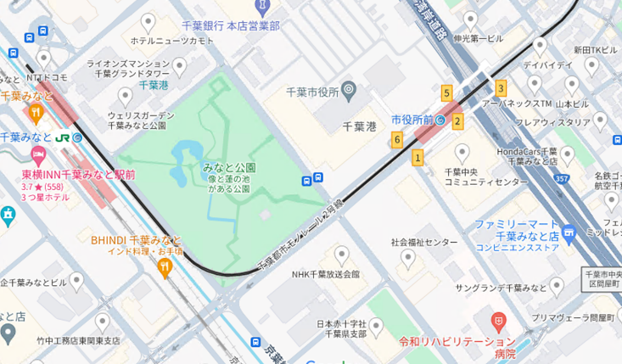

代替公園
整備予定地

：信号あり
：歩道あり
：歩道なし

２ 屋外遊戯場に変わる場所の遊具と人員の配置
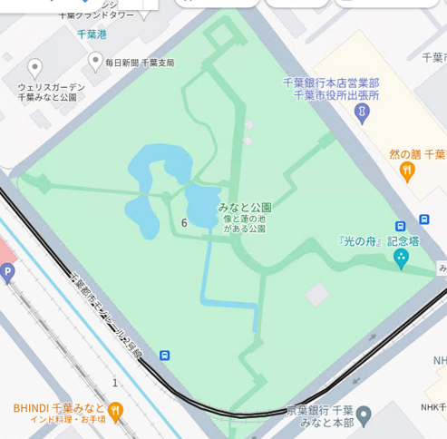
①
④

ブランコ

滑り台
砂場
トイレ
【交通量】
① １０台/時間
② ５０台/時間
③ ５０台/時間
④ １０台/時間

③
②
：職員配置
：出入口
：車両の通行方向

25
（様式第２８号）
近隣への事前説明に係る調書
申請書提出までには、必ず事前説明を行ってください。
自治会がある地域の場合、まずは自治会長の方へ説明を行ってください。
日時 | 令和 |  | 年 |  | 月 |  | 日 | ～ | 令和 | 年 |  | 月 | 日
説明対象 （該当するもの すべてにチェック） | □ | 地元自治会（自治会長を含む） |  |  |  |  |  |  |  | （説明方法： |  |  |  | ） | □
 | □ | テナントビルの所有者（不動産管理会社を含む） |  |  |  |  |  |  |  |  |  |  |  |  | ■
 | □ | 近隣住民 |  |  | （周辺 |  | 世帯） ※
説明方法欄の戸別訪問とポスティングをした世帯数と一致させてください。
 | □ | その他 |  | （ |  |  |  |  |  |  |  |  | ）
説明実施者 （該当するもの すべてにチェック） | □ | 申請者
 | □ | その他の事業者（開発業者、不動産管理会社等）
 | □ | 土地又は建物の所有者
 | □ | その他 |  | （ |  |  |  |  |  |  |  |  | ）
自治会長については、説明対象の欄で説明方法を記載していただくため、ここでの戸別訪問やポスティングの世帯数は、自治会長以外の世帯数で記載してください。
説明方法 （該当するもの すべてにチェック） | □ | 説明会の開催
 | □ | 戸別訪問 |  |  |  | （周辺 |  | 世帯に対して実施 |  |  | ）※
 | □ | ポスティング |  |  |  | （周辺 |  | 世帯に対して実施 |  |  | ）※
 | □ | 自治会回覧板
 | □ | その他 |  | （ |  |  |  |  |  |  |  |  | ）
説明内容及び それに対する意見等
近隣住民からの意見に対して、どのように対応をするかも記載してください。

※ 資料を配布した場合（ポスティング・回覧板を含む）は、当該資料を添付してください。
→ その場合、ファイル名を「26_近隣住民への事前説明資料（法人名）」としてください。

上記内容のとおり近隣に対し説明を行ったことを報告します。
 |  |  |  |  |  | 法人名

 |  |  |  |  |  | 代表者名

（様式第２８号） |  |  |  |  |  |  |  |  |  |  |  |  |  | 別紙１

説明を実施した範囲や方法について
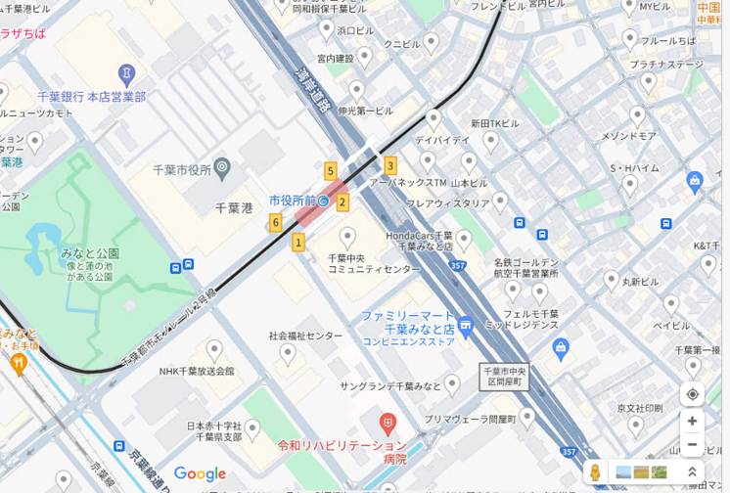

整備予定地

：戸別訪問
：ポスティング

